Etusivu
Tässä Excel tiedostossa on toteutettu seuraavat klassiset salaukset
käyttäen seuraavia Excelin funktioita:
CODE antaa merkin ASCII koodin (suom. Excel: KOODI)
CHAR antaa ASCII koodia vastaavan merkin (suom. Excel: MERKKI)
MOD laskee jakojäännöksen mod(a,b) (suom. Excel: JAKOJ)
Toteutetut salaukset ovat Caesar, Affiini, Vigenere, OneTimePad

Caesar
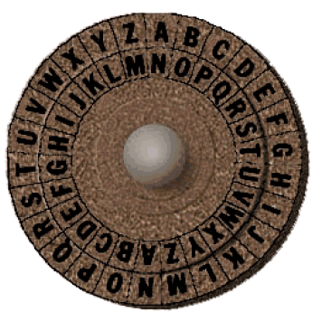
Caesarin salaus (aakkosten rotaatio) |  |  |  |  |  |  |  |  |  |  | merkki | ASCII | koodi (= Ascii-97)
 |  |  |  |  |  |  |  |  |  |  | a | 97 | 0
Esim. salataan viesti "tammikuu" avaimella k = 5 |  |  |  |  |  |  |  |  |  |  | b | 98 | 1
 |  |  |  |  |  |  |  |  |  |  | c | 99 | 2
viesti m | t | a | m | m | i | k | u | u | kaavat | suomenk. Excel: | d | 100 | 3
nro koodit | 19 | 0 | 12 | 12 | 8 | 10 | 20 | 20 | = CODE(C3)-97 | KOODI() | e | 101 | 4
avain k | 5 |  |  |  |  |  |  |  |  |  | f | 102 | 5
salaus koodeina | 24 | 5 | 17 | 17 | 13 | 15 | 25 | 25 | = MOD(C4+$C$5;26) | JAKOJ() | g | 103 | 6
salakirjoitus | y | f | r | r | n | p | z | z | =CHAR(C6+97) | MERKKI() | h | 104 | 7
 |  |  |  |  |  |  |  |  |  |  | i | 105 | 8
 |  |  |  |  |  |  |  |  |  |  | j | 106 | 9
 |  |  |  |  |  |  |  |  |  |  | k | 107 | 10
Purku (aakkosten rotaatio avaimen verran taaksepäin) |  |  |  |  |  |  |  |  |  |  | l | 108 | 11
 |  |  |  |  |  |  |  |  |  |  | m | 109 | 12
salakirjoitus | y | f | r | r | n | p | z | z |  |  | n | 110 | 13
salaus koodeina | 24 | 5 | 17 | 17 | 13 | 15 | 25 | 25 |  |  | o | 111 | 14
purkuavain | -5 |  |  |  |  |  |  |  |  |  | p | 112 | 15
viesti koodeina | 19 | 0 | 12 | 12 | 8 | 10 | 20 | 20 |  |  | q | 113 | 16
purettu viesti m | t | a | m | m | i | k | u | u |  |  | r | 114 | 17
 |  |  |  |  |  |  |  |  |  |  | s | 115 | 18
 |  |  |  |  |  |  |  |  |  |  | t | 116 | 19
 |  |  |  |  |  |  |  |  |  |  | u | 117 | 20
 |  |  |  |  |  |  |  |  |  |  | v | 118 | 21
 |  |  |  |  |  |  |  |  |  |  | w | 119 | 22
 |  |  |  |  |  |  |  |  |  |  | x | 120 | 23
 |  |  |  |  |  |  |  |  |  |  | y | 121 | 24
 |  |  |  |  |  |  |  |  |  |  | z | 122 | 25

Affiini
Affiini salaus : kaava c = a m + b mod 26

Esim. salataan viesti "tammikuu" avainparilla a = 5 ja b = 11

Salaus tapahtuu kaavalla c = a*m + b mod 26 |  |  |  |  | missä a,b on avainpari

viesti m | t | a | m | m | i | k | u | u |  | kaavat
nro koodit | 19 | 0 | 12 | 12 | 8 | 10 | 20 | 20 |  | = CODE(C3)-97
avainpari a,b | 5 | 11
salaus koodeina | 2 | 11 | 19 | 19 | 25 | 9 | 7 | 7 |  | = MOD($C$5*C4+$D$%;26)
salakirjoitus | c | l | t | t | z | j | h | h |  | =CHAR(C6+97)

Purku kaavalla m = a-1*c - a-1*b mod 26
 |  |  |  |  | a-1 on avaimen a käänteisluku mod 26
 |  |  |  |  | WolframAlpha: |  |  |  | 5^-1 mod 26 antaa 21

salakirjoitus | c | l | t | t | z | j | h | h
salakirj. koodeina | 2 | 11 | 19 | 19 | 25 | 9 | 7 | 7
purettu koodeina | 19 | 0 | 12 | 12 | 8 | 10 | 20 | 20 | = MOD(21*C18-11*21;26)
purettu tekstinä | t | a | m | m | i | k | u | u |  |  | (purkukaava)

Luvun 5 käänteisluku mod 26
on yhtälön 5*x = 1 mod 26 ratkaisu
WolframAlpha: 5^-1 mod 26 antaa 21
(ExtendedGCD - algoritmi)

Vigenere
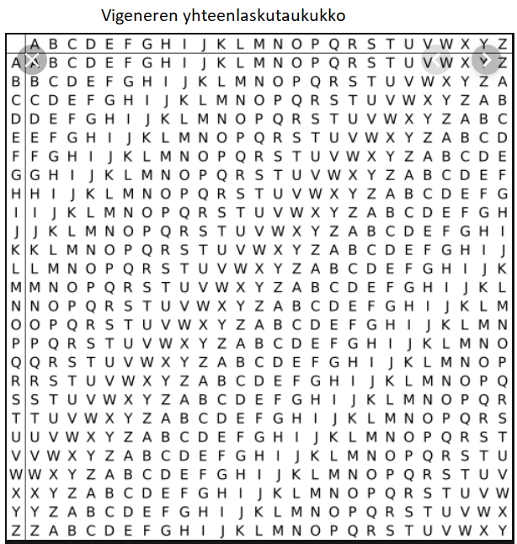
Vigeneren salaus | C = M + K mod 26

Esim. salataan viesti "konferenssi" salasanalla "lumi"

viesti m | k | o | n | f | e | r | e | n | s | s | i
salausavain k | l | u | m | i | l | u | m | i | l | u | m

viesti koodattuna luvuiksi | 10 | 14 | 13 | 5 | 4 | 17 | 4 | 13 | 18 | 18 | 8
avain koodattuna luvuiksi | 11 | 20 | 12 | 8 | 11 | 20 | 12 | 8 | 11 | 20 | 12

Salakirjoitus m + k mod 26 | 21 | 8 | 25 | 13 | 15 | 11 | 16 | 21 | 3 | 12 | 20 | kaava: =mod(c6+c7;26)
Salakirjoitus merkkimuodossa c | v | i | z | n | p | l | q | v | d | m | u

Salauksen purku | M = C - K mod 26

salakirjoitus | v | i | z | n | p | l | q | v | d | m | u
koodattu salakirjoitus | 21 | 8 | 25 | 13 | 15 | 11 | 16 | 21 | 3 | 12 | 20

salausavain k | l | u | m | i | l | u | m | i | l | u | m
avain koodattuna | 11 | 20 | 12 | 8 | 11 | 20 | 12 | 8 | 11 | 20 | 12

purettu viesti m = c - k mod 26 | 10 | 14 | 13 | 5 | 4 | 17 | 4 | 13 | 18 | 18 | 8
 | k | o | n | f | e | r | e | n | s | s | i

 |  |  |  |  | Vigenere kehitti salauksensa 1500 -luvulla
 |  |  |  |  | Tuolloin merkkien yhteenlasku suoritettiin
 |  |  |  |  | oheisen taulukon avulla.

 |  |  |  |  | Tietokoneiden aikakautena on helpointa koodata algoritmi
 |  |  |  |  | käyttäen ASCII koodeja ja jakojäännösaritmetiikkaa

